Лист 1
Прайс-лист
МИР ПРЯЖИ

В валюте: руб. (курс 1).
Цены указаны на 07.08.2020

№ | Номенклатура/ Характеристика номенклатуры | Описание | Изображение | Артикул | Цена | Ед. | Остаток | Ссылка на сайт
 | ДС PJ-110 "Мишка", гол.,6шт | ДС PJ-110 "Мишка", гол.,6шт | 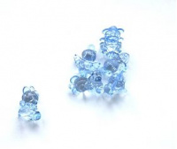 | 21926 | 64.20 |  |  | Изображение
 | ДС PJ-110 "Мишка", гол.,6шт |  |  |  | 64.20 | упак | 9 | Изображение
 | ДС PJ-110 "Мишка", роз.,6шт | ДС PJ-110 "Мишка", роз.,6шт | 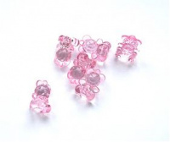 | 21925 | 64.20 |  |  | Изображение
 | ДС PJ-110 "Мишка", роз.,6шт |  |  |  | 64.20 | упак | 9 | Изображение
 | ДС PJ-206 "Мишка" 15*20мм, гол.,10шт | ДС PJ-206 "Мишка" 15*20мм, гол.,10шт | 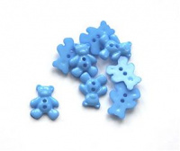 | 22462 | 31.20 |  |  | Изображение
 | ДС PJ-206 "Мишка" 15*20мм, гол.,10шт |  |  |  | 31.20 | упак | 13 | Изображение
 | ДС PJ-206 "Мишка" 15*20мм, роз.,10шт | ДС PJ-206 "Мишка" 15*20мм, роз.,10шт | 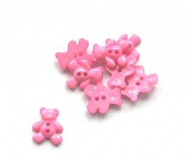 | 22461 | 31.20 |  |  | Изображение
 | ДС PJ-206 "Мишка" 15*20мм, роз.,10шт |  |  |  | 31.20 | упак | 10 | Изображение
 | ДС PJ-22 "Платишко", роз.,6шт | ДС PJ-22 "Платишко", роз.,6шт | 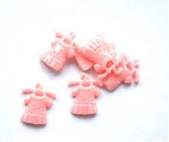 | 21935 | 64.20 |  |  | Изображение
 | ДС PJ-22 "Платишко", роз.,6шт |  |  |  | 64.20 | упак | 1 | Изображение
 | ДС PJ-22 "Штанишки", гол.,6шт | ДС PJ-22 "Штанишки", гол.,6шт | 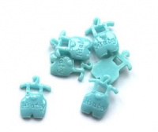 | 21936 | 64.20 |  |  | Изображение
 | ДС PJ-22 "Штанишки", гол.,6шт |  |  |  | 64.20 | упак | 1 | Изображение
 | ДС PJ-27 "Нагрудник", гол.,5шт | ДС PJ-27 "Нагрудник", гол.,5шт | 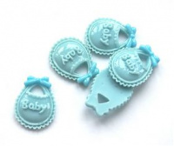 | 21930 | 64.20 |  |  | Изображение
 | ДС PJ-27 "Нагрудник", гол.,5шт |  |  |  | 64.20 | упак | 1 | Изображение
 | Листок для создания отделяемых печатей с заготовками | Листок для создания отделяемых печатей с заготовками |  | MSH761SE | 165.00 |  |  | Изображение
 | Листок для создания отделяемых печатей с заготовками |  |  |  | 165.00 | набор | 1 | Изображение
 | Набор украшений для творческих работ: металлические бабочки, набор 5шт. | Набор украшений для творческих работ: металлические бабочки, набор 5шт. | 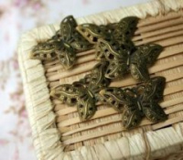 | SCB061003 | 33.00 |  |  | Изображение
 | Набор украшений для творческих работ: металлические бабочки, набор 5шт. |  |  |  | 33.00 | шт | 45 | Изображение
 | Перья декоративные,14см,12 шт/упак ST94071J | Перья декоративные,14см,12 шт/упак ST94071J | 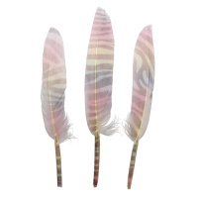 | 7723106 | 92.30 |  |  | Изображение
 | Перья декоративные,14см,12 шт/упак ST94071J |  |  |  | 92.30 | шт | 3 | Изображение
 | Фигурки из дерева "Glorex" 61710012 Утята, 9шт. | Фигурки из дерева "Glorex" 61710012 Утята, 9шт. | 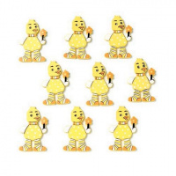 | 7705327 | 71.86 |  |  | Изображение
 | Фигурки из дерева "Glorex" 61710012 Утята, 9шт. |  |  |  | 71.86 | шт | 3 | Изображение
 | Фигурки из дерева "Glorex" 61710031 Цветок зеленый, 8шт. | Фигурки из дерева "Glorex" 61710031 Цветок зеленый, 8шт. | 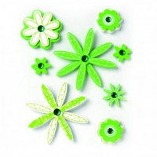 | 318496 | 98.80 |  |  | Изображение
 | Фигурки из дерева "Glorex" 61710031 Цветок зеленый, 8шт. |  |  |  | 98.80 | шт | 5 | Изображение
 | Шишки декоративные YW092, 250гр 7708954 | Шишки декоративные YW092, 250гр 7708954 | 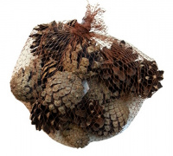 | 7708954 | 164.25 |  |  | Изображение
 | Шишки декоративные YW092, 250гр 7708954 |  |  |  | 164.25 | упак | 1 | Изображение

